DCB0
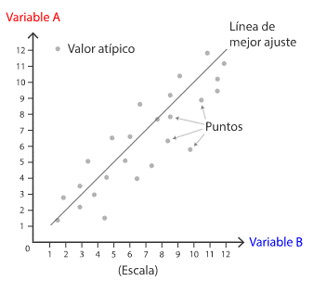
DIAGRAMA DE DISPERSIÓN

DCB
DISPERSIÓN Y DIAGRAMA DE DISPERSIÓN
Dispersión se define como el grado de distanciamiento de un conjunto de valores respecto a su media.
El diagrama de dispersión es una representación gráfica de dos variables para un conjunto de datos. Allí se analiza la relación entre dos variables, conociendo qué tanto se afectan entre sí o qué tan independientes son una de la otra.
Según el comportamiento que toman las variables de estudio, podemos encontrar 3 tipos de correlación:
Positiva
Negativa
Nula

INTERPRETACIÓN
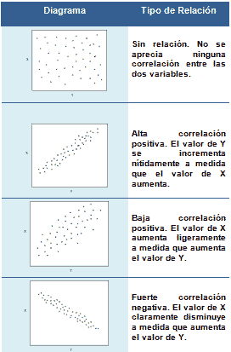
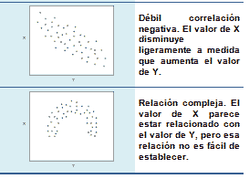
INTERPRETACIÓN DE LA CORRELACIÓN

